WIT
Broj provrta (komada) | Promjer provrta (mm) | Dubina provrta (mm)
1 | 12 | 80
Potrošnja ukupno | 66% | Potrošnja rupa
cm3 | cm3 | cm3
5.97 | 5.97 | 9.04

WIT - UH 300 | VELIČINA KARTUŠE [ml] | Potrebna količina za sidrenje (komada)
918 504280 | 280 | 0.02
0.00
0.00
918 500420 | 420 | 0.01
0.00
0.00
ODABRANO: | 280 | ml

PIŠTOLJ ZA ISTISKIVANJE KARTUŠA:
RUČNI: | 891 0015
AKUMULATORSKI: | 0 | 0
PNEUMATSKI: | 0

PRIBOR:
PUMPA ZA OTPRAŠIVANJE 903 990001 |  | ČETKA ZA ČIŠĆENJE I DRŠKA
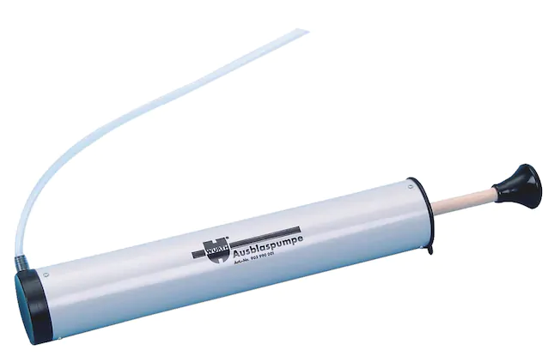

PERFORIRANA SH TIPLA ZA ŠUPLJI BLOK

NAPOMENA - četka za čišćenje i preforirana SH tipla biraju se prema
promjeru provrta i dubini sidrenja

